固定资产采购申请单第2页
固定资产申请单

固定资产采购描述 |  | 第二页

 | 内容包括且不限于固定资产采购理由；固定资产采购用途、预计
 | 效益回收期以及其他需要特别说明的事项

 | 因安路普每批次的密封圈，到货后的合格性无法检测，导致装配后的VDC阀成品质量无法保证。为了验证密封圈合格性，现需要对每批次的密封圈进行抽样检测，定制一台密封圈耐久试验设备用以检测。

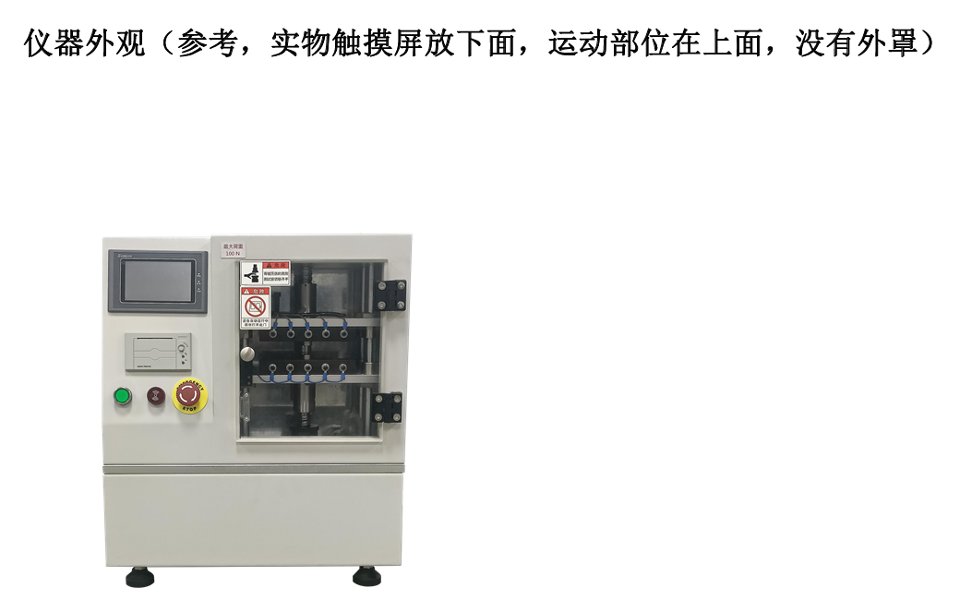
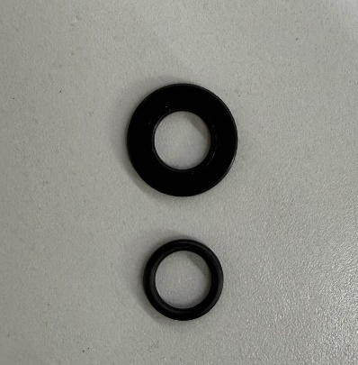

密封圈示意
密封圈耐久试验设备示意

